Sheet1
以刷新页面验证码的request为例：
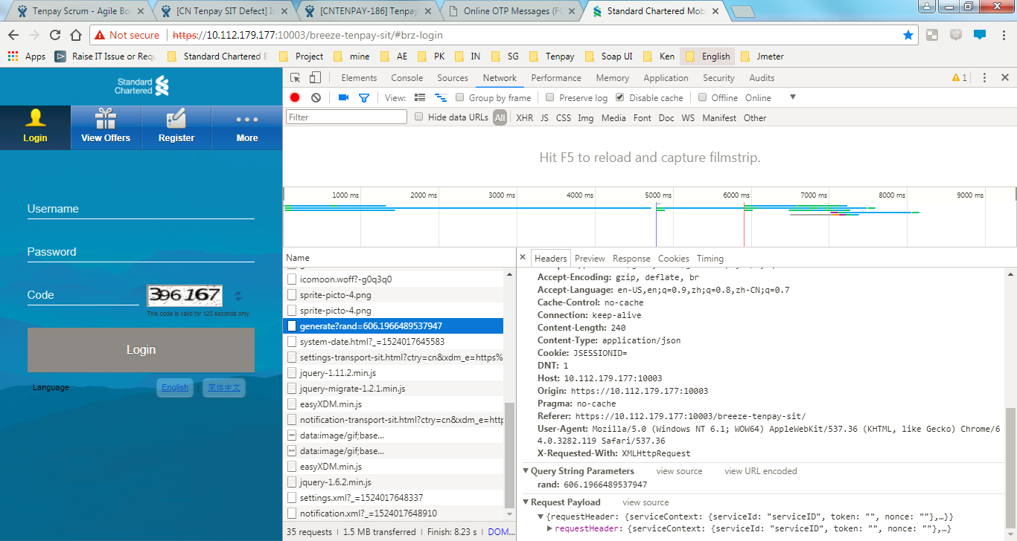

1
先找到request Name,一般凭经验，猜也能猜到

2

4，点击一下view source，会将request转换成json格式

这里就是它的request body了
3

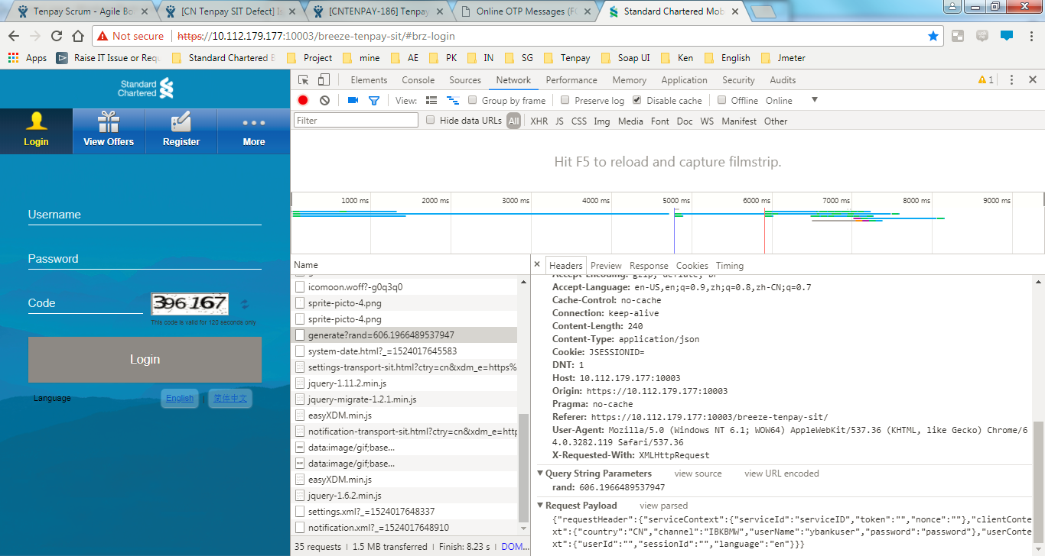

把以下request拷贝到notepad++

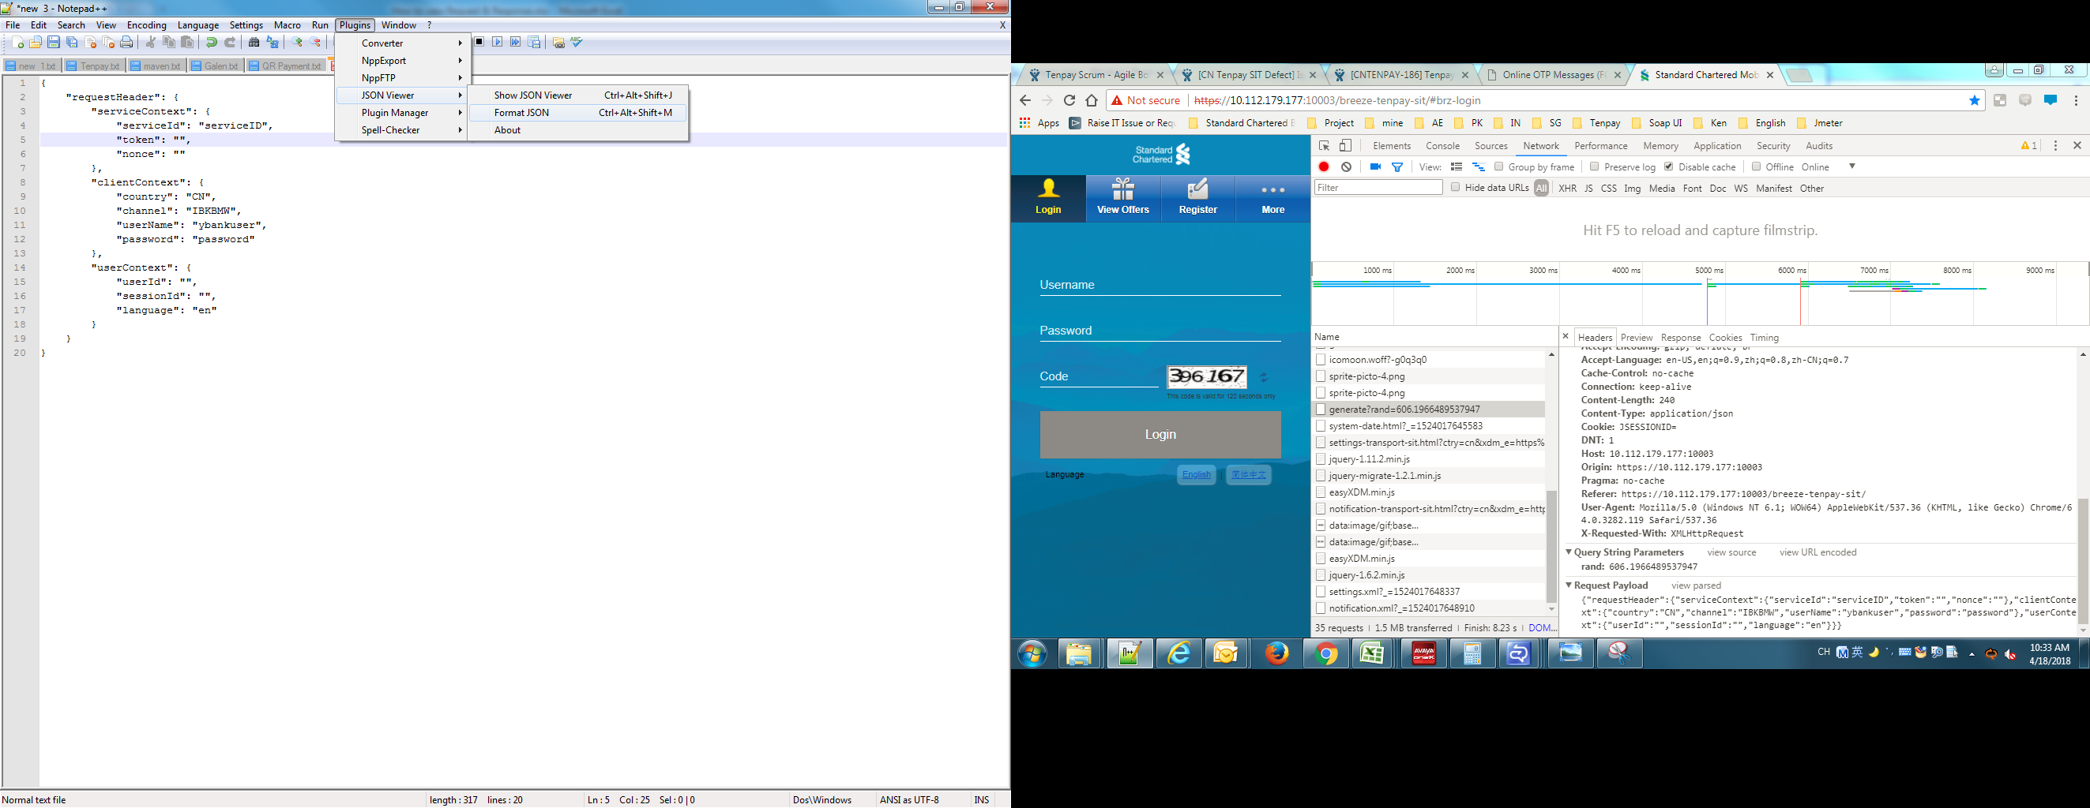
notepad++里面安装一个JSON Viewer,得到规范的request

